Sheet2
猫饭UI | 整个猫饭制作的UI
交互表现 | 1.同用餐地区的交互 2.同设定的NPC交互
做菜动画制作 |  | 1.外带动画仅显示一个盒子 2.上菜动画在尽量复用的基础下，有一定的区别
上菜动画制作
交互艾露猫动画制作
食用动画制作
原画制作 | 厨房场景原画、食材原画，用餐区域原画。
厨房场景建模制作
用餐区域场景建模制作
成品菜品建模制作 | 每个品类做一个（4个）
餐具建模制作 | 每个品类做一个（4个）

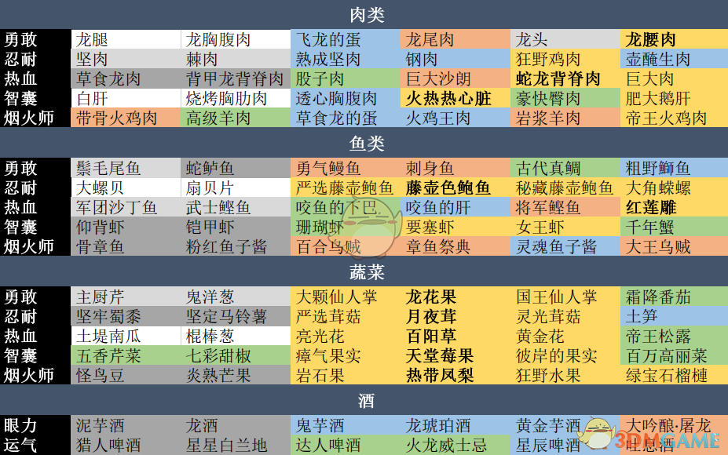

怪物猎人参见食材：
肉类 | 火腿（大腿肉）、蛋、肉块、烤全（鸡、羊）、内脏（肝）
鱼 | 整只鱼、贝类（扇贝、鲍鱼、螺）、螃蟹、章鱼、龙虾、小虾
蔬菜 | 芹、洋葱、仙人掌、番茄、土豆、蘑菇（松露、普通蘑菇）、竹笋、豆
水果 | 凤梨、榴莲、芒果

